Gráfico
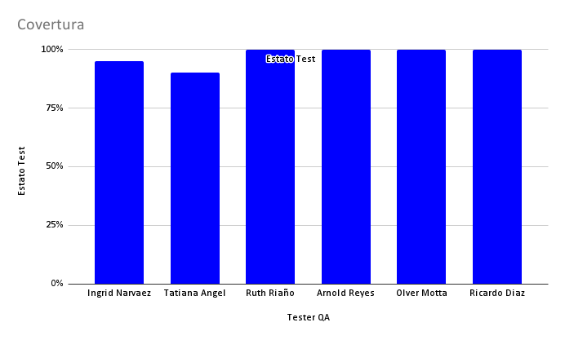
Grafico de avances

No iniciado | 0
En proceso | 0
Finalizado | 6

